Sheet1
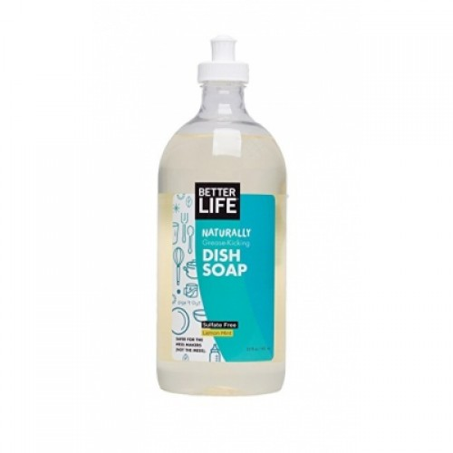
 | 제품 이름 | 제품사진
 | 내추럴 주방세제 레몬민트향

 | 브랜드or판매원 | Better Life
 | 제조사 | BETTER LIFE
 | 카테고리 | 주방세제
 | 성분공개 | O

 | 자가검사번호
 | 기타 허가 인증 여부
 | 친환경 인증여부
 | 해외 인증 여부 |  |  |  |  | No data -> X
 |  |  |  |  |  | No-> N, Some->S, Moderate->M, High->H |  |  |  | Recognized -> R, Suspected -> S |  |  |  | 해당시 "1" 로표시
 |  |  |  |  |  | 독성별 주의도 |  |  |  | Score Card
고유번호 | 성분명(국문) | 영문명 | CAS번호 | 배합용도 | EWG등급 | 천식/호흡 | 피부자극 | 발달/생식 | 발암 | 천식/호흡 | 피부자극 | 발달/생식 | 발암 | 국내유해 | D S L | EPA | SLS/SLES | 4급암모늄 | 향료 | 색소/형광 | 가습기 | 비고
0001 | 정제수
0130 | 포타슘코코에이트
0087 | 라우릴글루코
0178 | 카프릴릴 카프릴 글루코
0127 | 데실글루코
0003 | 글리세린
0754 | 디소듐코코글루코사이드시트레이트 | disodium cocoglucoside citrate
0149 | 알로에베라잎추출물
0180 | 토코페롤
0489 | citrus aurantium bergamia oil
0144 | 레몬오일 | Citrus Limon (Lemon) Fruit Oil | 8008-56-8 | 수렴제 | C | S | S | X | S
0492 | cymbopogon schoenanthus oil
0022 | mentha piperita oil
0758 | 왕귤씨추출물 | Citrus Grandis (Grapefruit) Seed Extract | 90045-43-5 |  | C | S | S | X | S

